Munka1
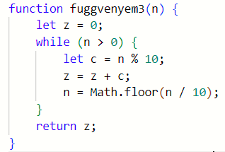
 |  |  |  | n | vart
 |  |  |  | 20
 |  |  |  | 300
 |  |  |  | 400
 |  |  |  | 21
 |  |  |  | 301
 |  |  |  | 321
 |  |  |  | 1111111111

n | z | c | viszatérési érték
12 | 0 | 2
1 | 2 | 1
0 | 3 |  | 3

324 | 0 | 4
32 | 4
3 | 6 | 2
0 | 9 | 3 | 9

25 | 0 | 5
2 | 5
0 | 7 | 2
 |  |  | 7

